PASAPORTE
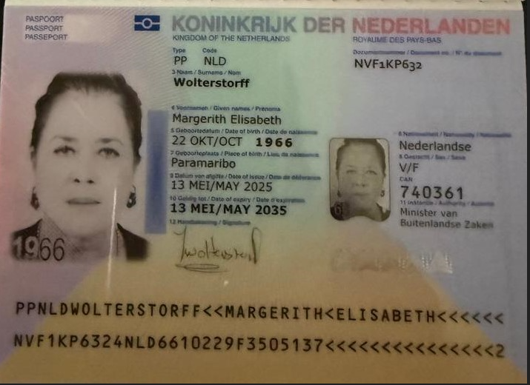
|
 | Nombre | Margerith
 | Nombre | Elisabeth
 | Apellido | Wolterstorff
 | Genero | Femenino
 | Pasaporte | NVF1KP632
 | Fecha de nacimiento | 22 de Octubre 1966
 | Edad | 59
 | Estado civil | Divorciado
 | Dirección | Emielaan 101
 | País | Surinam
 | Email: | margerith@interfarmnv.com
 | Teléfono | 597 8614858
 | Profesión | manager
 | RH
 | Seguro
 | Peso | 92 kg
 | Altura | 1.72cm
 | Idioma | Neerlandés e inglés.
 | Estadia
 | Salud
 | Cirugías | Estiramiento Facial y de Cuello (Ritidectomía y Cervicoplastia) Abdominoplastia Braquioplastia (Lifting de Brazos) Blefaroplastia Mamoplastia de Reemplazo de Implantes"

 | Gastroenterologo | Lesión quística de aproximadamente 10 x 8,5 cm; su origen no pudo determinarse con este método diagnóstico.
 | Endocrinólogo | SUBMANDIBULAR dereche quiste gánglico

CONFIRMACION MEDICA
ECOCARDIOGRAFIA | ECOGRAFIA DE ABDOMEN TOTAL |  | CITA CIRUGIA PLASTICA Dr DAVID ZAPATA | CITA CIRUGIA PLASTICA HPTU | RESERVA HOTEL ESTELAR
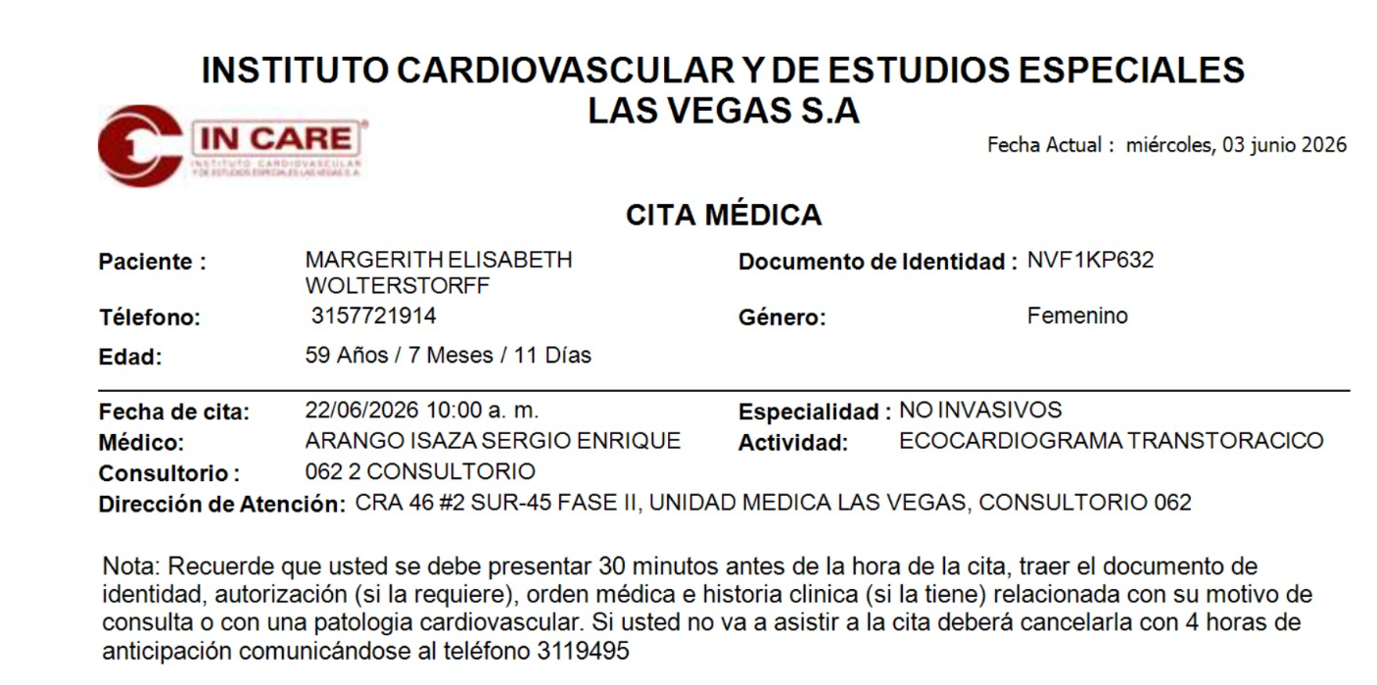
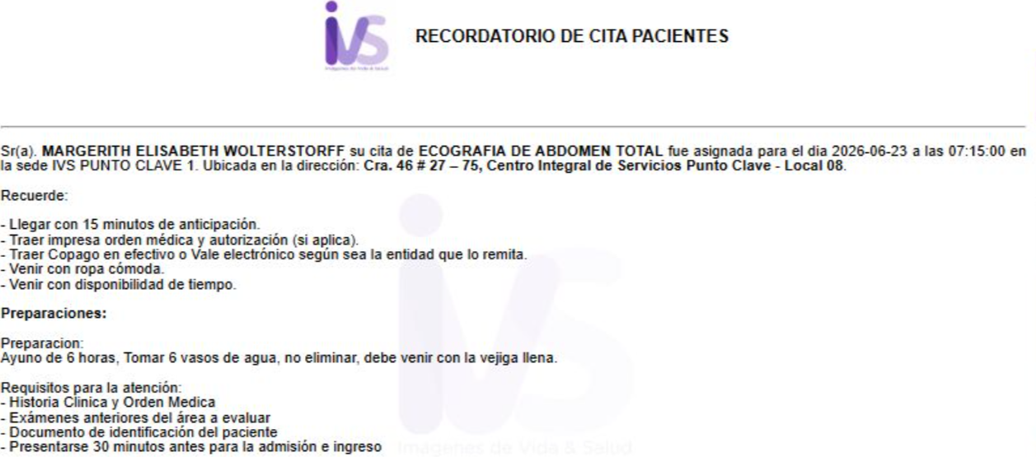
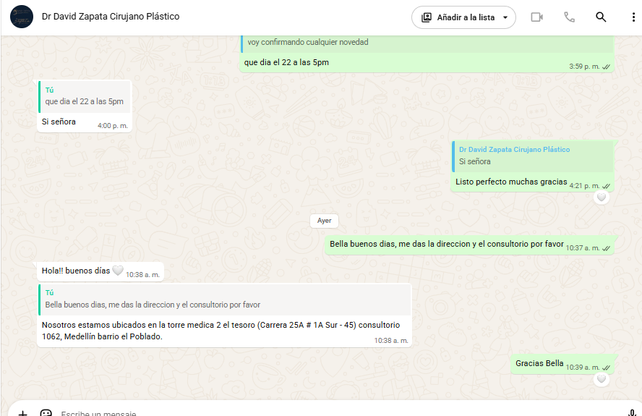
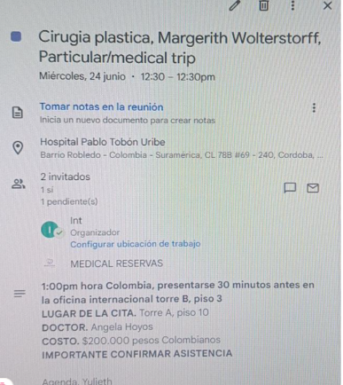
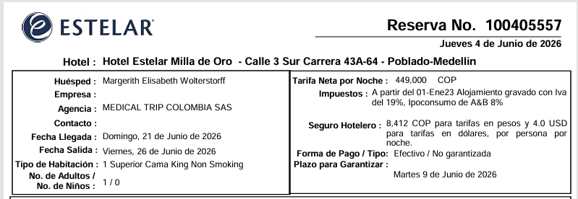

 | ECOGRAFIA DE MAMA
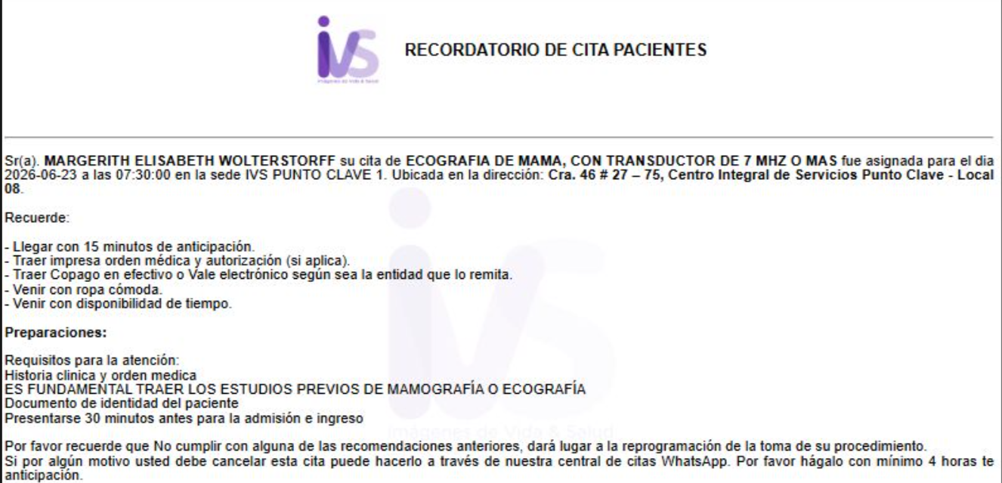
ELECTROCARDIOGRAMA
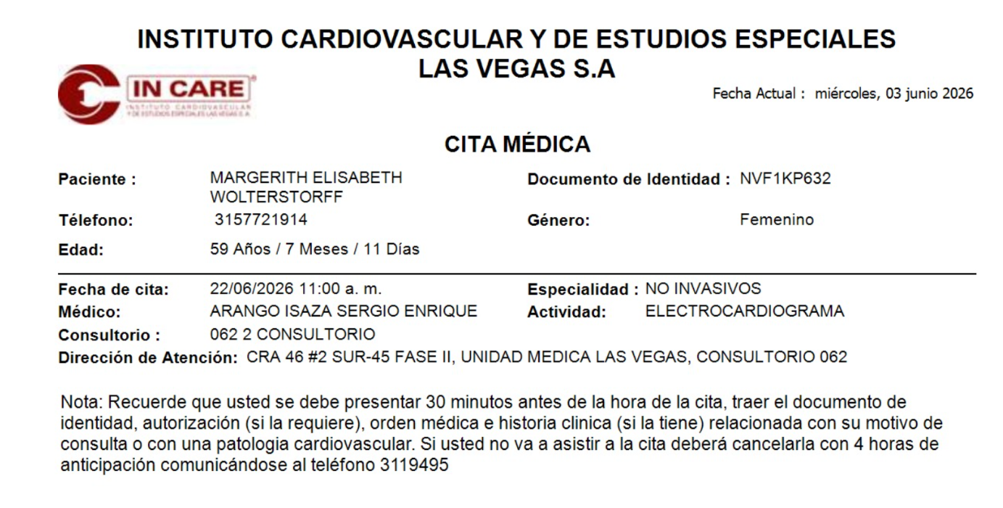

 | TOMOGRAFIA COMPUTADA DE TORAX |  | CITA CON OFTALMOLOGIA SAN DIEGO
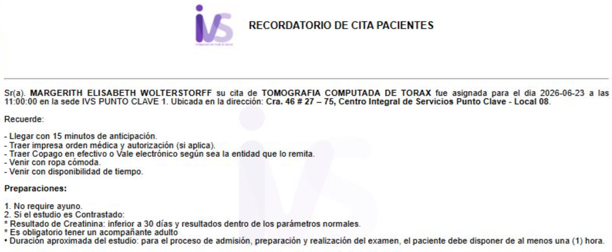
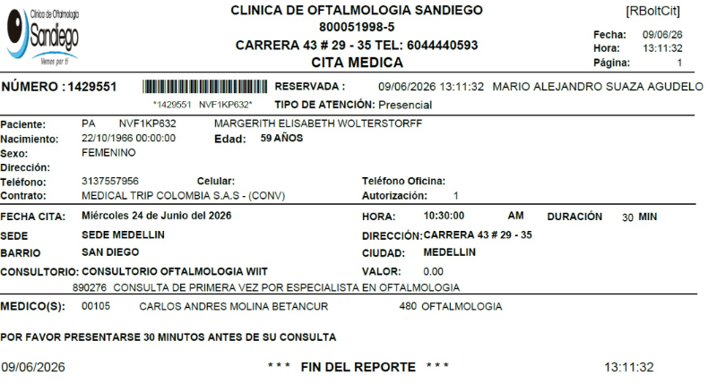

ESPIROMETRIA

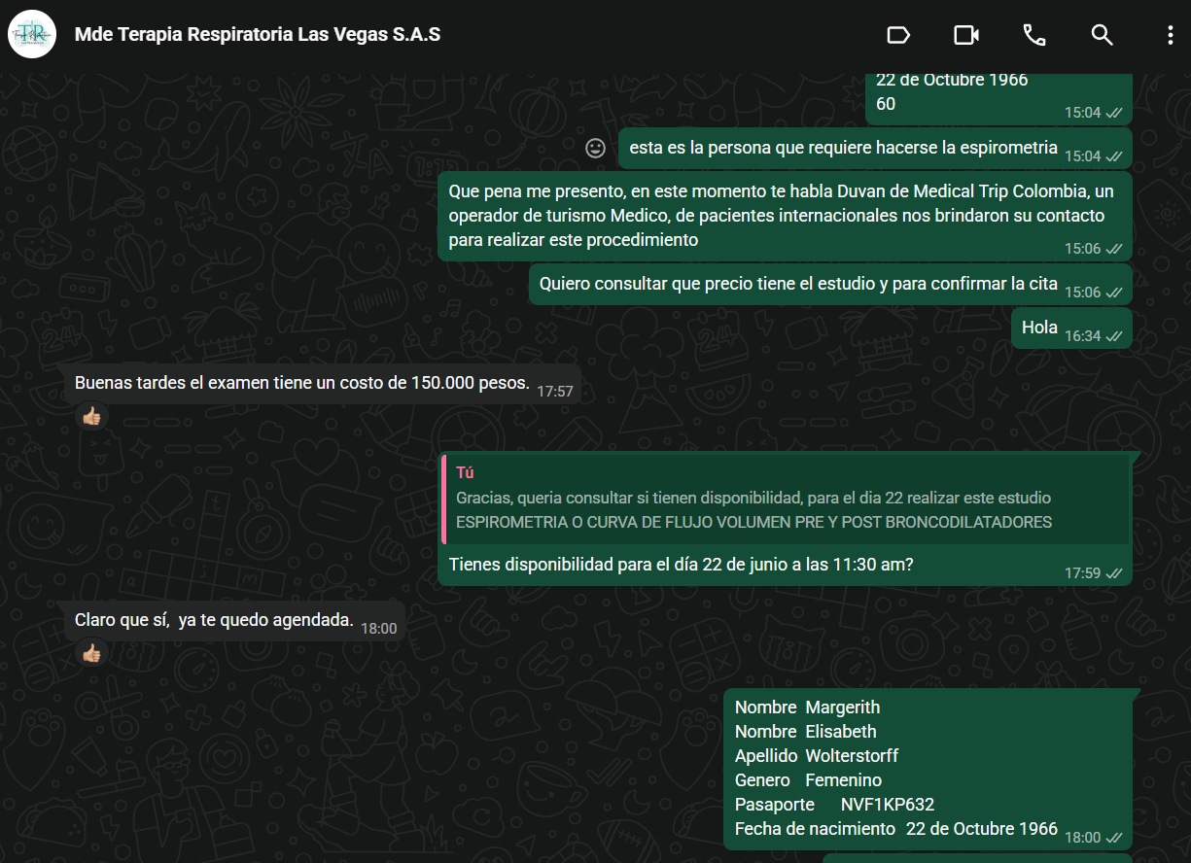

 | TOMOGRAFIA COMPUTADA DE ABDOMEN Y PELVIS CONTRASTADA
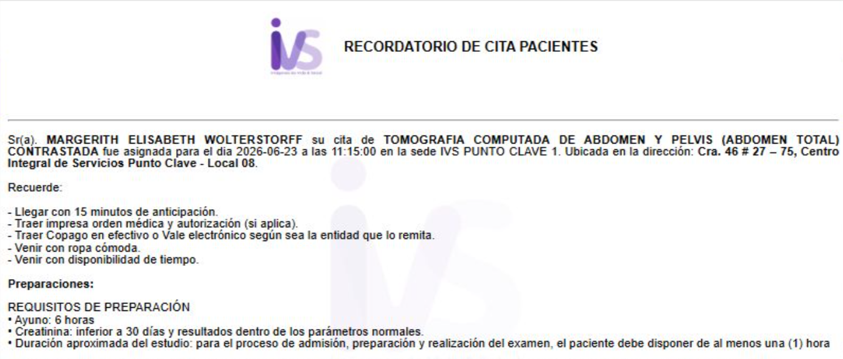

NEUMOLOGÍA
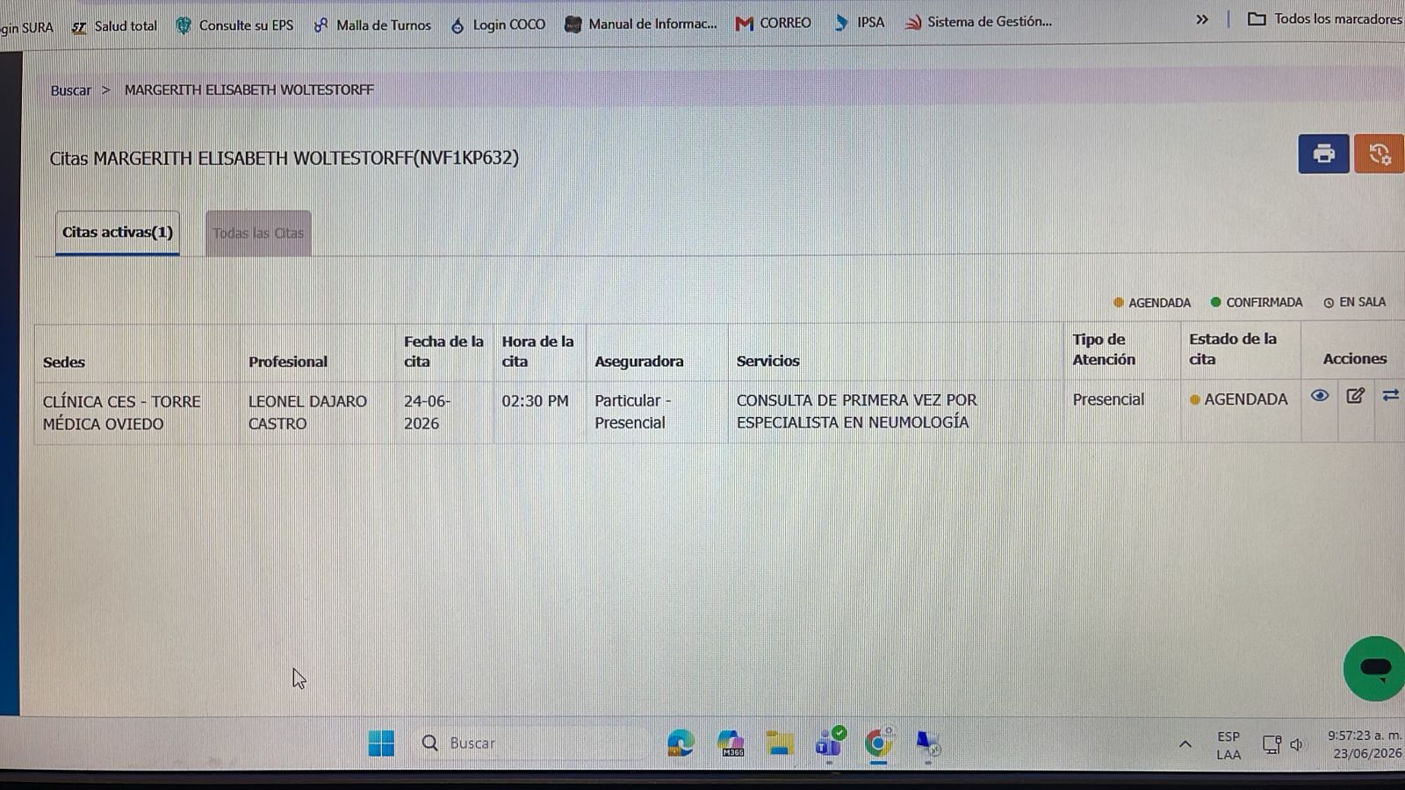

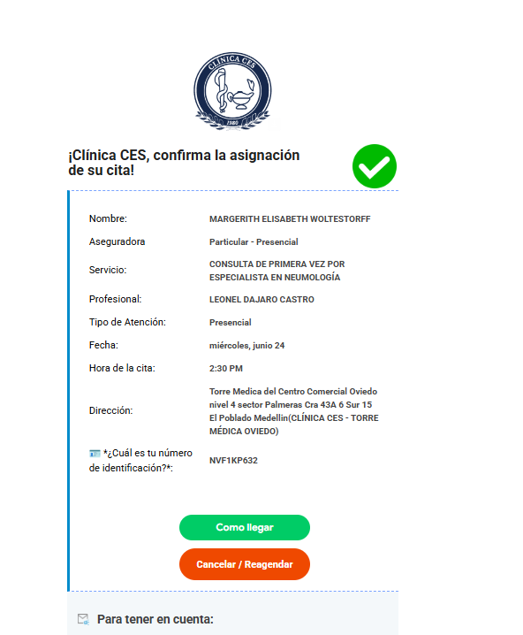

 |  | Carrera 43 a No 6 sur - 15 Sector Palmeras

VUELO + HOTEL + SIM CARD
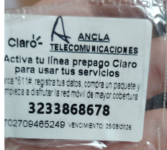
BG3R3Z

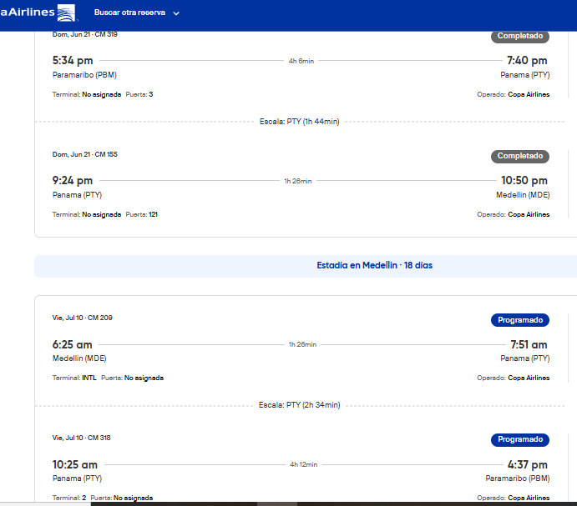
 | 3233868678

